Накладная-№3
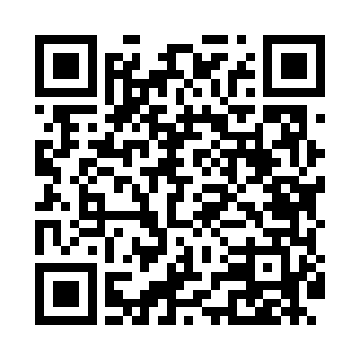
Номер товарно-транспортной накладной: |  |  | Торговый представитель: Amriyev Muhammad
Поставщик: Toshkent falcon fly 2 |  |  | Телефон торгового представителя: +998972880505
Дата отгрузки: 19.11.2025 |  |  | Контрагент: """" Klient
Дата консигнации: |  |  | Адрес:
Доставщик: |  |  | Телефон:
Телефон доставщика:
Время заказа: 19.11.2025 08:35:01
№ | Штрих-код | Название товаров (работ,услуг) | Количество | Количество в кейсе | Цена | Сумма
 |  |  | 75 |  |  | 201
1 | 6920240023604 | Коврики напольные для ванной комнаты 50*50CM XP-23-60 | 2 | 2 шт. | 3.80 | 7.60
2 | 6920240023611 | Коврики напольные для ванной комнаты 80*80CM XP-23-61 | 2 | 2 шт. | 9.60 | 19.20
3 | 6920240023581 | Коврики напольные для ванной комнаты 50*60CM XP-23-58 | 2 | 2 шт. | 4.60 | 9.20
4 | 6920240023857 | Коврики напольные для ванной комнаты 58*88 XP -23-85 | 2 | 2 шт. | 3 | 6
5 | 6920240023260 | Коврики напольные для комнаты марокканский ст иль 50*80CM XP-23-26 | 2 | 2 шт. | 1.40 | 2.80
6 | 6920240023925 | Коврики напольные для ванной комнаты 40*90 XP -23-92 | 3 | 3 шт. | 3 | 9
7 | 6805019698606 | Коврики напольные для ванной комнаты 50*80 (k ichkinasi) DB-98-60 | 2 | 2 шт. | 3.30 | 6.60
8 | 6920240023826 | Коврики напольные для ванной комнаты 43*73CM XP-23-82 | 2 | 2 шт. | 2.10 | 4.20
9 | 6920240023840 | Коврики напольные для ванной комнаты 50*80CM XP-23-84 | 2 | 2 шт. | 3.70 | 7.40
10 | 6920240023833 | Коврики напольные для ванной комнаты 50*80CM XP-23-83 | 6 | 6 шт. | 1.20 | 7.20
11 | 6920240023956 | Коврики напольные для ванной комнаты 60*90CMU 60*50CM XP-23-95 | 4 | 4 шт. | 3.70 | 14.80
12 | 6920240023444 | Коврик для ванной и туалета, чехол для крышки унитаза 50*80CM XP-23-44 | 2 | 2 шт. | 3.90 | 7.80
13 | 6920240023499 | Коврики напольные для ванной комнаты 50*80CM XP-23-49 | 2 | 2 шт. | 4.80 | 9.60
14 | 6920240023413 | Коврик для ванной и туалета, чехол для крышки унитаза 50*80CM XP-23-41 | 4 | 4 шт. | 4.70 | 18.80
15 | 6920240023383 | Коврики напольные для ванной комнаты 38*58CM 38*118CM XP-23-38 | 4 | 4 шт. | 3.60 | 14.40
16 | 6920240023246 | Универсал коврик 80*180 см XP-23-24 | 2 | 2 шт. | 10.70 | 21.40
17 | 6996202407096 | Шторы (занавески) для ванных комнат из пластм ассы 180*180 sm XP-3-1 | 1 | 1 шт. | 3.20 | 3.20
18 | None | Шторы (занавески) для ванных комнат из пластм ассы 180*180 sm XP-3-2 | 1 | 1 шт. | 3.20 | 3.20
19 | None | Шторы (занавески) для ванных комнат из пластм ассы 180*180 sm XP-3-3 | 1 | 1 шт. | 3.20 | 3.20
20 | None | Шторы (занавески) для ванных комнат из пластм ассы 180*180 sm XP-3-4 | 1 | 1 шт. | 3.20 | 3.20
21 | 6935201010821 | Шторы (занавески) для ванных комнат из пластм ассы 180 x 180 sm XP-3-7 | 4 | 4 шт. | 1.90 | 7.60
22 | 6950024760036 | Ложка столовая 102-86 | 20 | 20 шт. | 0.45 | 9
23 | 6920256262011 | Швабра для мытья пола 815-A1 DB-83-147 | 4 | 4 шт. | 1.40 | 5.60
Итого: 201$|->UZS: 2,512,500.00

